400-301kr
견 적 서

윤형준 |  | 귀하
전화 :
팩스 :
담당 :

아래와 같이 견적합니다.

견 적 합 계 : | ₩780,000
견 적 일 자 : | 2015-05-30 16:22:33
결 재 조 건 :

품 명 | 규 격 | 수 량 | 단 가 | 금 액 | 세 액 | 합 계 액
 |  |  |  | - | - | -
컴퓨터 | hp 400-303k2 | 1 | 709,091 | 709,091 | 70,909 | 780,000
 |  |  |  | - | - | -
 | i3-4150 |  |  |  | - | -
 | 8GB DDR3 RAM |  |  | - | - | -
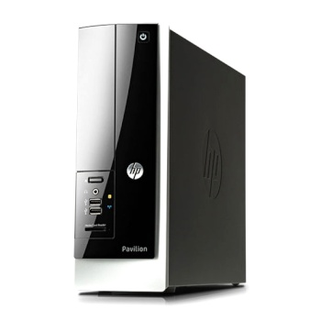
 | 128GB mSATA + 1TB HDD |  |  | - | - | -
 | dvd+rw multi |  |  | - | - | -
 | intel HD Graphics |  |  | - | - | -
 | 전면 USB 3.0 2port |  |  | - | - | -
 | 후면 USB 3.0 2port / USB 2.0 4port |  |  | - | - | -
 | Windows 8.1 64bit |  |  | - | - | -
 |  |  |  | - | - | -
 |  |  |  | - | - | -
 |  |  |  | - |  | -
 |  |  |  | - |  | -
 |  |  |  | - |  | -
 |  |  |  | - |  | -
 |  |  |  | - |  | -
 |  |  |  | - |  | -
 |  |  |  | - |  | -
 |  |  |  | - |  | -
 |  |  |  | - |  | -
 |  |  |  | - |  | -
 |  |  |  | - |  | -
 |  |  |  | - |  | -
 |  |  |  | - |  | -
 |  |  |  | - |  | -
 |  |  |  | - |  | -
* 결제계좌 : 신한 110-138-600484 씨-넷 |  |  | 합 계 | 709,091 |  | 780,000
* 견적담당 : | 조규장(010-2910-7760)
* REMARK

